NDF-01 (I)
Nota | Instructivo

NDF-01 | 1. Balance Presupuestario de Recursos Disponibles Negativo
 | Se informará:
 | a) Acciones para recuperar el Balance Presupuestario de Recursos Disponibles Sostenible.

 | Fundamento Artículo 6 y 19 LDF
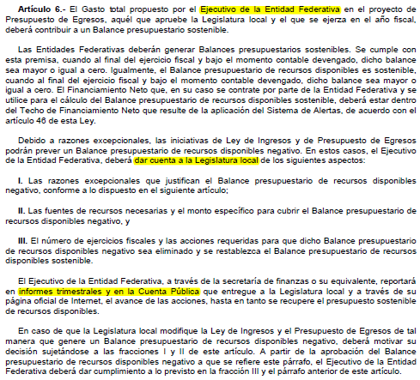

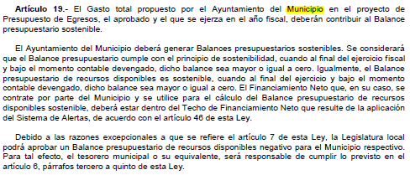

 | En caso de no tener Balance Presupuestario de Recursos Disponibles Negativo, indicar la aclaración.
 | como por ejemplo:

 | "Ya que cuento con Balance Presupuestario Sostenible."

NDF-06 (I)
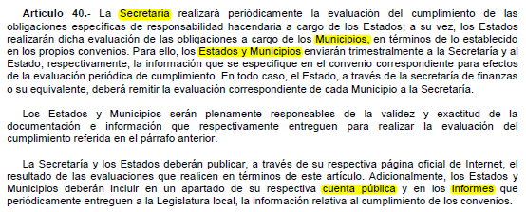
Nota | Instructivo

NDF-06 | 6. Evaluación de Cumplimiento
 | Se revelará:
 | a) La información relativa al cumplimiento de los convenios de Deuda Garantizada.

 | Fundamento Artículo 40 LDF

